Hoja1
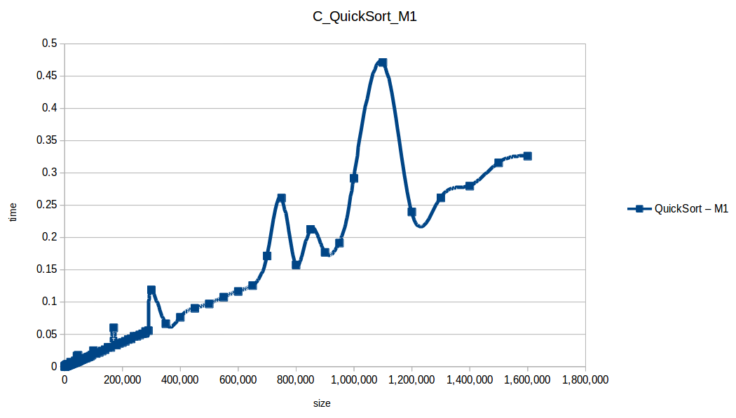
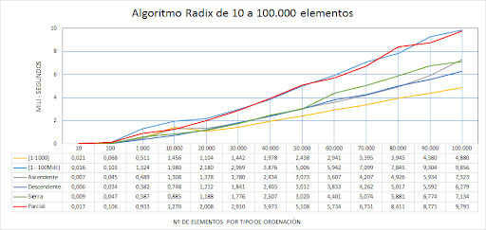
Cantidad de elementos | Tiempo Gnome sort(ns) | Tiempo Merge sort(ns) | Tiempo Quick sort(ns) | Tiempo Radix sort(ns) | Tiempo Selection Sort (ns)
0 | 0 | 0 | 0 | 0 | 0
100 | 364300 | 268900 | 75400 | 371350 | 764900
200 | 1902400 | 296000 | 177000 | 848600 | 3002000
300 | 4118000 | 710300 | 223300 | 989900 | 8987200
600 | 3514300 | 4479000 | 371500 | 677100 | 11370600
1200 | 11815100 | 4083800 | 724300 | 1273900 | 10450600
1400 | 16105200 | 1390500 | 487800 | 1829900 | 2031900
1800 | 35698900 | 834800 | 330700 | 1619800 | 3312000
2000 | 35808300 | 1511200 | 570500 | 1907000 | 5047000
2300 | 37042400 | 1415000 | 461500 | 1923800 | 8222000
2600 | 55093900 | 2038200 | 580800 | 2032700 | 19362600
2900 | 61949500 | 1165300 | 820600 | 5099100 | 11856100

 |  |  |  |  | Rendimiento Teorico | Rendimiento Teorico | Rendimiento Teorico
 |  |  |  |  | Gnome: | Merge: | Selection:
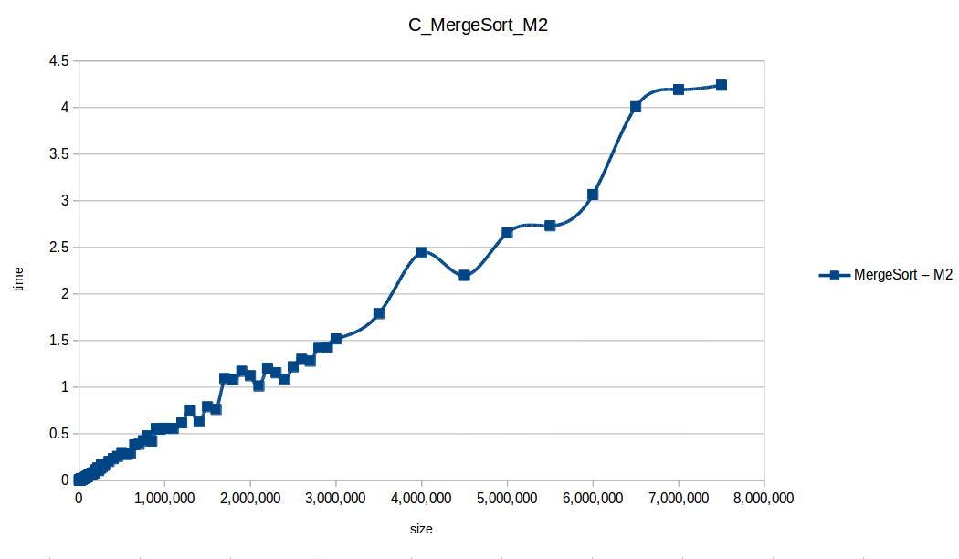
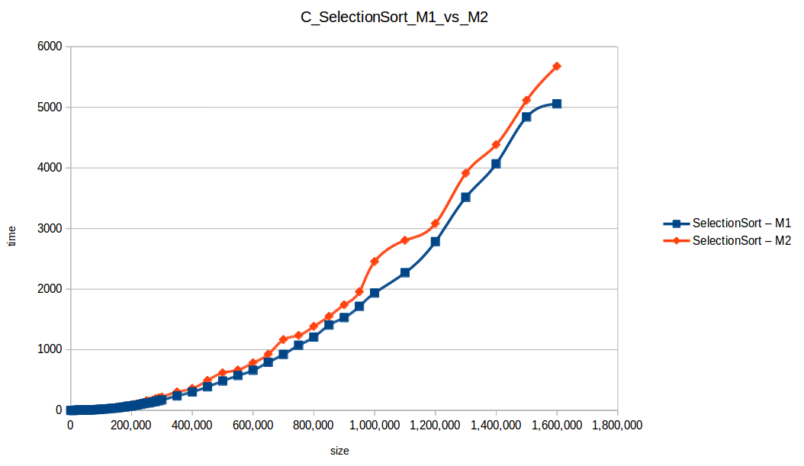
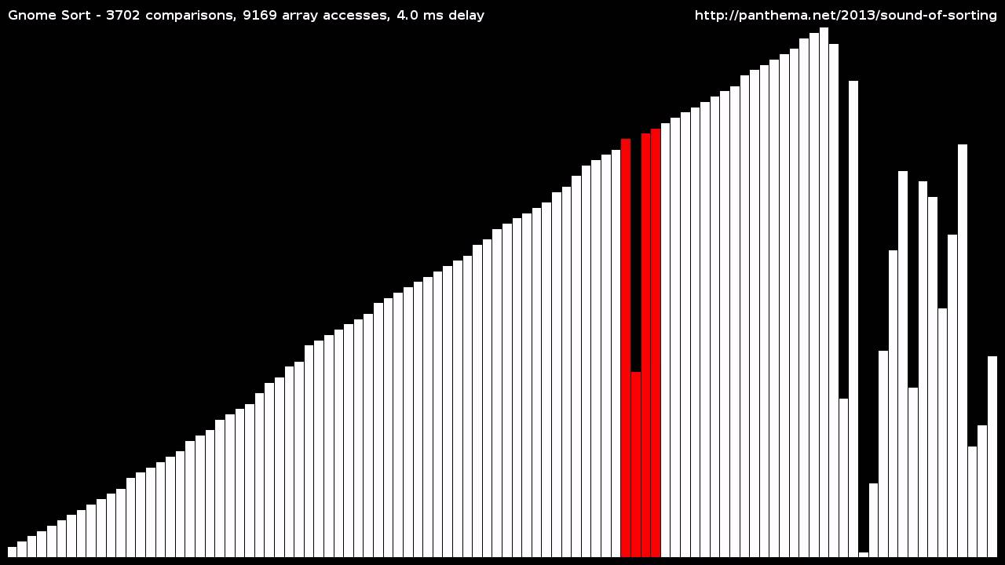

 |  |  |  |  | Rendimiento Teorico | Rendimiento Teorico
 |  |  |  |  | Quick | Radix

